Despesas diversas
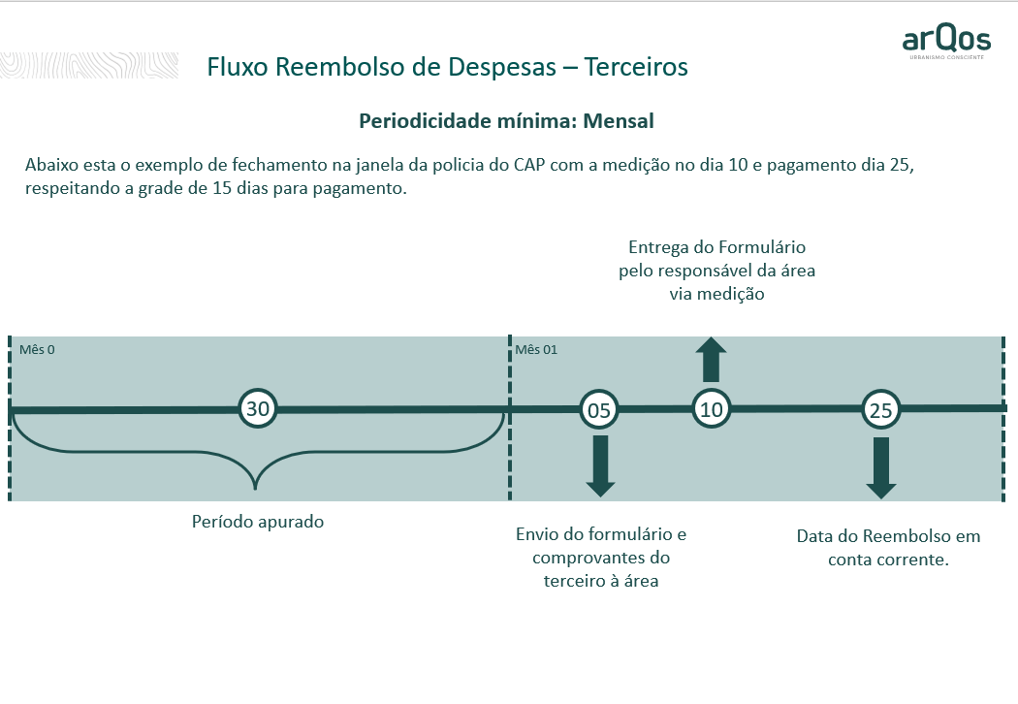
REEMBOLSO DE DESPESA DE TERCEIROS
 |  |  |  |  |  |  |  |  | Dia | DP | +Mês
 |  |  |  |  |  |  |  |  | 10 | 25 | 0
Nome: |  |  |  |  |  |  |  |  | 20 | 5 | 1
PIX: |  |  |  |  |  |  |  |  | 31 | 15 | 1
CPF:
Data do preenchimento | 30-May-23

Data do Reembolso | Descrição | Empresa |  | Projetos |  | Quantidade | Valor Unitário | R$
2023-06-15 | Refeições - Variável | 700 | TERRAS DE SANTANA DE PARNAIBA EMPREENDIMENTOS IMOBILIARIOS LTDA | 70018 | FINANCEIRO | 1 | R$40.00 | 40.00
 | Refeições - Variável | 700 | TERRAS DE SANTANA DE PARNAIBA EMPREENDIMENTOS IMOBILIARIOS LTDA | 70018 | FINANCEIRO | 180.0KM | R$0.90 | 162.00
 | Reembolso Combustível - R$0,9/KM | 0 |  | 0 |  | 0 | R$- | -
 | Reembolso pedágio tipo 1 - variável | 0 |  | 0 |  | 0 | R$- | -
 | Reembolso pedágio tipo 2 - variável | 0 |  | 0 |  | 0 | R$- | -
 |  | 0 |  | 0 |  | 0 | R$- | -
 |  | 0 |  | 0 |  | 0 | R$- | -
 |  | 0 |  | 0 |  | 0 | R$- | -
 |  | 0 |  | 0 |  |  |  | -
 |  | TOTAL |  |  |  |  |  | R$202.00

